URA Previdencia
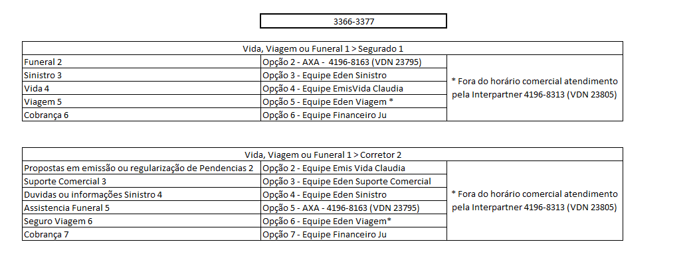
 |  | codigo de acesso 71285
Gerência | Gerente | Operação | Número do Telefone | Opção | Opção | Opção | Opção | VDN do Skill | SKILL | Attach | SUSURRO
Outras Diretorias | Camila Vicente | VQG_OPER_OD_PREVIDENCIA | 3366-3377 | 2 | 2 | 2 | - | 23768 | 46 | OD_PREVIDENCIA_CORRETOR | NÚCLEO
Outras Diretorias | Camila Vicente | VQG_OPER_OD_PREVIDENCIA | 3366-3377 | 2 | 2 | 3 | - | 23768 | 46 | OD_PREVIDENCIA_CORRETOR | NÚCLEO
Outras Diretorias | Camila Vicente | VQG_OPER_OD_PREVIDENCIA | 3366-6099 | 2 | 2 | 2 | - | 23768 | 46 | OD_PREVIDENCIA_CORRETOR | NÚCLEO
Outras Diretorias | Camila Vicente | VQG_OPER_OD_PREVIDENCIA | 3366-3054 | 2 | 2 | 2 | - | 23768 | 46 | OD_PREVIDENCIA_CORRETOR | NÚCLEO
 | Camila Vicente | VQG_OPER_OD_PREVIDENCIA | 3003-2245 | 3 | 2 | 2 |  | 23768 | 46 | OD_PREVIDENCIA_CORRETOR | NÚCLEO
 | Camila Vicente | VQG_OPER_OD_PREVIDENCIA | 3003-2245 | 3 | 2 | 3 |  | 23768 | 46 | OD_PREVIDENCIA_CORRETOR | NÚCLEO
Outras Diretorias | Camila Vicente | VQG_OPER_OD_PREVIDENCIA | 3366-3377 | 2 | 1 | 2 | - | 23743 | 931 | OD_PREVIDENCIA_SEGURADO | NÚCLEO
Outras Diretorias | Camila Vicente | VQG_OPER_OD_PREVIDENCIA | 3366-6099 | 2 | 1 | 2 | - | 23743 | 931 | OD_PREVIDENCIA_SEGURADO | NÚCLEO
Outras Diretorias | Camila Vicente | VQG_OPER_OD_PREVIDENCIA | 3366-3054 | 2 | 1 | 2 | - | 23743 | 931 | OD_PREVIDENCIA_SEGURADO | NÚCLEO
Outras Diretorias | Camila Vicente | VQG_OPER_OD_PREVIDENCIA | 3366-3523 | 3 | - | - | - | 23446 | 1148 | OD_PREVIDENCIA_SUCURSAL | NÚCLEO
Outras Diretorias | Camila Vicente | VQG_OPER_OD_PREVIDENCIA | 0800 727 6464 | 2 | - | - | - | 23331 | 1149 | OD_PREVIDENCIA_SAC_DECRETO | SAC PREVIDENCIA
Outras Diretorias | Camila Vicente | VQG_OPER_OD_PREVIDENCIA | 0800 727 6464 | 3 | - | - | - | 23332 | 1149 | OD_PREVIDENCIA_SAC_DECRETO | SAC PREVIDENCIA
Outras Diretorias | Camila Vicente | VQG_OPER_OD_PREVIDENCIA | 0800 727 6464 | 4 | - | - | - | 23333 | 1149 | OD_PREVIDENCIA_SAC_DECRETO | SAC PREVIDENCIA
Outras Diretorias | Camila Vicente | VQG_OPER_OD_PREVIDENCIA | 0800 727 6464 | 5 | - | - | - | 23334 | 1149 | OD_PREVIDENCIA_SAC_DECRETO | SAC PREVIDENCIA
Outras Diretorias | Camila Vicente | VQG_OPER_OD_PREVIDENCIA |  |  |  |  |  |  | 1158 | OD_PREVIDENCIA_SAC_DECRETO_ERRO | SAC PREVIDENCIA
Outras Diretorias | Camila Vicente | VQG_OPER_OD_PREVIDENCIA |  |  |  |  |  |  | 810 | OD_PREVIDENCIA_INFORME | NÚCLEO
Outras Diretorias | Camila Vicente | VQG_OPER_OD_PREVIDENCIA |  |  |  |  |  |  | 811 | OD_PREVIDENCIA_INFORME_ERRO | NÚCLEO
Outras Diretorias | Camila Vicente | VQG_OPER_OD_PREVIDENCIA | 3366-6099 | 2 | 2 | 3 | - | 23769 | 1036 | OD_PREVIDENCIA_EMISSAO_CORRETOR | EMISSÃO
Outras Diretorias | Camila Vicente | VQG_OPER_OD_PREVIDENCIA | 3366-3523 | 4 | - | - | - | 23447 | 954 | OD_PREVIDENCIA_EMISSAO_SUCURSAL | EMISSÃO
Outras Diretorias | Camila Vicente | VQG_OPER_OD_PREVIDENCIA |  |  |  |  |  |  | 1190 | OD_PREVIDENCIA_ERRO | NÚCLEO
Outras Diretorias | Camila Vicente | VQG_OPER_OD_PREVIDENCIA | 3366-3523 | 9 | - | - | - | 23585 | 1487 | OD_PREVIDENCIA_COMERCIAL_SUCURSAL | COMERCIAL
Outras Diretorias | Camila Vicente | VQG_OPER_OD_PREVIDENCIA | Não localizado |  | - | - | - | 21005 / 24100 | 1488 | OD_PREVIDENCIA_COMERCIAL_CORRETOR | COMERCIAL
Outras Diretorias | Paulo Lisboa | VQG_OPER_OD_VIDA_EMPRESARIAL |  |  |  |  |  |  | 217 | OD_VIDA_EMPRESARIAL
Outras Diretorias | Paulo Lisboa | VQG_OPER_OD_VIDA_EMPRESARIAL | 3366-6099 | 1 | 2 | 2 | 3 | 23781 | 749 | OD_VIDA_EMPRESARIAL
Outras Diretorias | Paulo Lisboa | VQG_OPER_OD_VIDA_EMPRESARIAL | 3366-3377 | 1 | 2 | 2 | 3 | 23781 / 2184 | 749 | OD_VIDA_EMPRESARIAL
Outras Diretorias | Paulo Lisboa | VQG_OPER_OD_VIDA_EMPRESARIAL | 3366-3054 | 1 | 2 | 2 | 3 | 23781 | 749 | OD_VIDA_EMPRESARIAL
 | Paulo Lisboa | VQG_OPER_OD_VIDA_EMPRESARIAL | 3003-2245 | 3 | 1 | 2 | 3 | 23781 | 749 | OD_VIDA_EMPRESARIAL
Outras Diretorias | Paulo Lisboa | VQG_OPER_OD_VIDA_EMPRESARIAL | 3366-3523 | 6 | - | - | - | 23449 | 455 | OD_VIDA_EMPRESARIAL_SUCURSAIS
Outras Diretorias | Paulo Lisboa | VQG_OPER_OD_VIDA_EMPRESARIAL | 3366-3523 | 7 | - | - | - | 23450 | 513 | OD_VIDA_EMPRESARIAL_SUCURSAIS
Outras Diretorias | Paulo Lisboa | VQG_OPER_OD_VIDA_EMPRESARIAL |  |  |  |  |  |  | 302 | OD_VIDA_EMPRESARIAL_MOVIMENTACAO
Outras Diretorias | Paulo Lisboa | VQG_OPER_OD_VIDA_EMPRESARIAL | 3366-6099 | 1 | 1 | 4 | 3 | 23793 | 303 | OD_VIDA_EMPRESARIAL_MOVIMENTACAO
Outras Diretorias | Paulo Lisboa | VQG_OPER_OD_VIDA_EMPRESARIAL | 3366-3054 | 1 | 1 | 4 | 3 | 23793 | 303 | OD_VIDA_EMPRESARIAL_MOVIMENTACAO
Outras Diretorias | Paulo Lisboa | VQG_OPER_OD_VIDA_EMPRESARIAL | 3366-3377 | 1 | 1 | 4 | 3 | 23793 | 303 | OD_VIDA_EMPRESARIAL_MOVIMENTACAO
Outras Diretorias | Paulo Lisboa | VQG_OPER_OD_VIDA_EMPRESARIAL | Ativo |  |  |  |  |  | 1273 | OD_VIDA_EMPRESARIAL_POTENCIAL_APOIO
Outras Diretorias | Paulo Lisboa | VQG_OPER_OD_VIDA_EMPRESARIAL | Transbordo |  |  |  |  |  | 761 | OD_VIDA_EMPRESARIAL_TRANSBORDO
Outras Diretorias | Paulo Lisboa | VQG_OPER_OD_VIDA_EMPRESARIAL | Transbordo |  |  |  |  |  | 747 | OD_VIDA_EMPRESARIAL_TRANSBORDO

 |  | * Solicitado pela área a unificação de Skills 217 e 302 com Skills 479 3 303 respectivamente. Ação já em produção.

